Hoja2
CORAMON
RELACION DE CUENTAS POR PAGAR AL 16 DE SEPTIEMBRE
AL 16/09/2023

# | Suplidor | Monto
1 | RAMIREZ Y MOJICAS | $6,195.00
 | JG ACUEDUCTOS Y PARTES | $516,389.00
17 | COMPAÑIA DE TELEFONO | $48,296.53
 | COMPAÑIA DE TELEFONO | $56,857.60
6 | JG ACUEDUCTOS Y PARTES | $438,405.40
9 | FANNI XIOMARA | $29,500.00
26 | SOLDIER | $22,696.30
47 | SOLDIER | $30,534.05
 | IMPORTADORA PERDOMO | $102,542.00
2 | IMPORTADORA PERDOMO | $632,498.88
5 | JG ACUEDUCTOS Y PARTES | $87,143.00
8 | AGUA DISCOVERY | $28,800.00
19 | JOCHY AUTOGRAF | $56,336.50
21
22 |  | $2,056,194.26

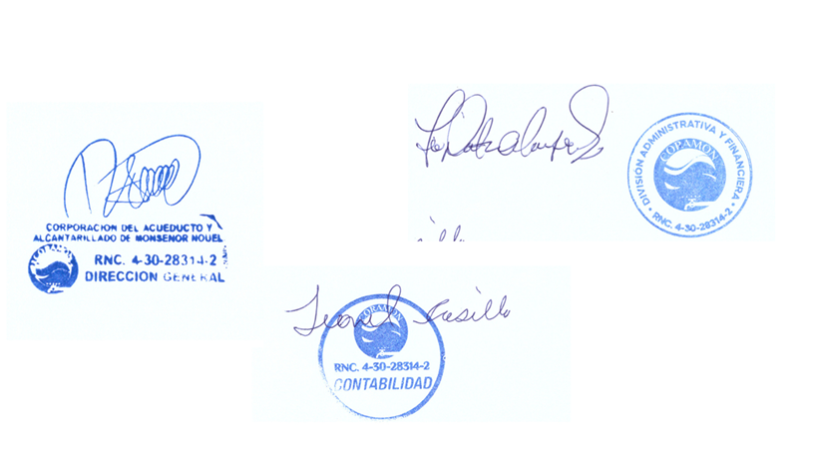

35
36
37
38
31
Total RD$

